Sheet1
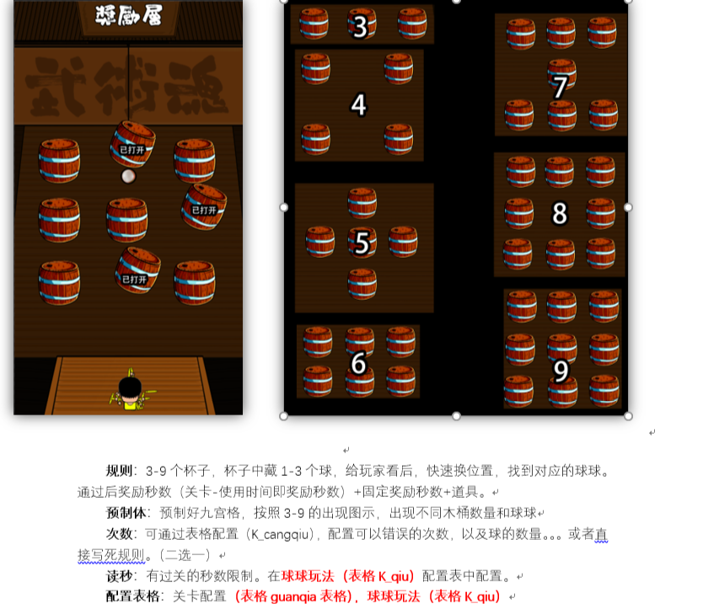
beizinum | beiziquanzhong | qiunum | qiuquanzhong | spend | jiaohuannum | cd | wrong | jianglitime | gold | exp | zongtime | item | itemnum | itemgailv | double | guanggao
3;4;5;6;7;8;9 | 50;80;120;100;120;120;120 | 1;3 | 50;30;30 | 1;10 | 10;20 | 0;1 | 2 | 2 | 1;100 | 1;100 | 15 | 填入道具id | 1;3 | 40% | 30% | 30%

